wykresy PL_UE 50_18
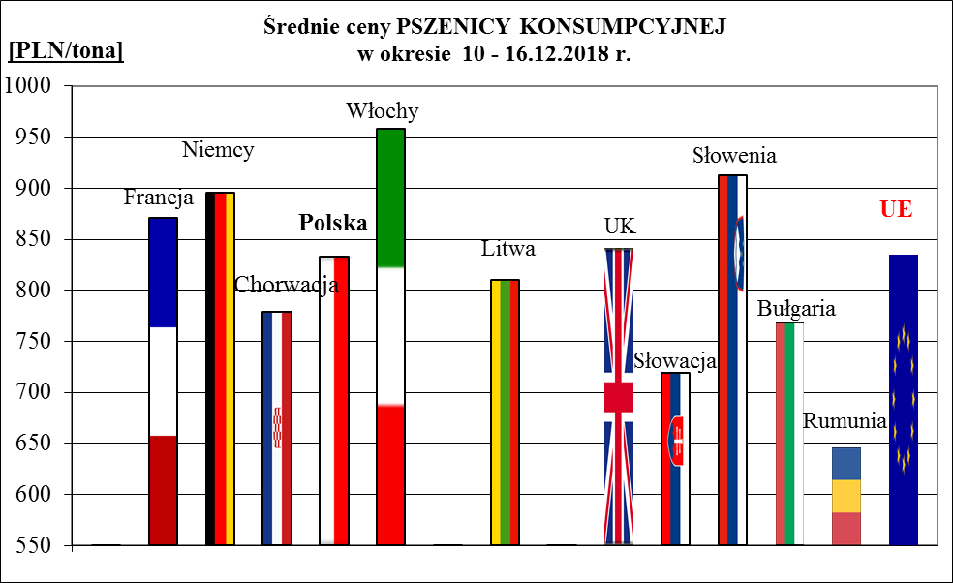
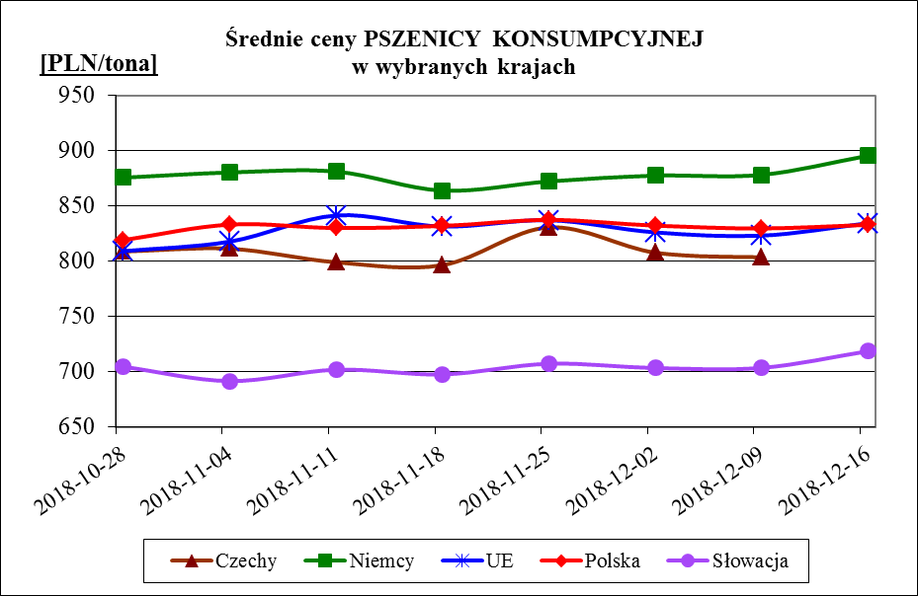
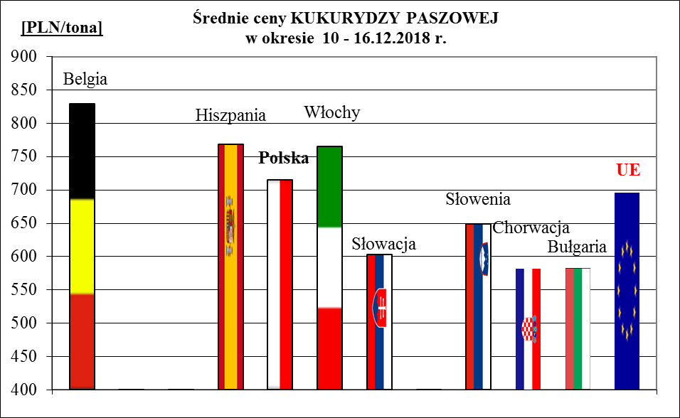
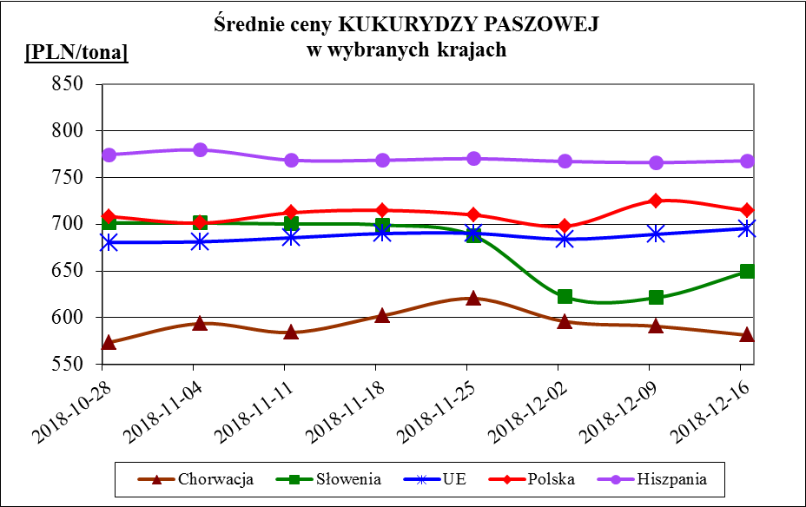
Porównanie średnich cen ziarna w Polsce i w UE za okres: | 10 - 16 grudnia 2018r.

